상품제안서
3in1 빅 볼펜 2P + 샤프 세트 | 상품코드: S44846

 |  |  |  |  |  |  | 02-713-8555 | www.synergygift.co.kr
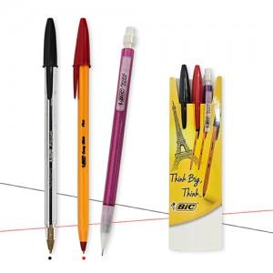

【상세/제작정보】 | <p><span style="font-size: 14pt;">※&nbsp;</span><span style="font-size: 14pt;">볼펜2P, 샤프1P 실크인쇄1도 포함&nbsp;</span></p>

【인쇄/포장옵션】 | 실크 / 종이슬림케이스

【공급단가】 | 수량 | 500~ | 1,000~ | 3,000~ | 10,000~ | 20,000~
*VAT별도 | 단가 | 1,250원 | 1,210원 | 1,170원 | 1,130원 | 1,110원

【상품 URL】 | https://www.synergygift.co.kr:443/src/goods_detail.php?gdno=44846

